REPRODUCCIÓN
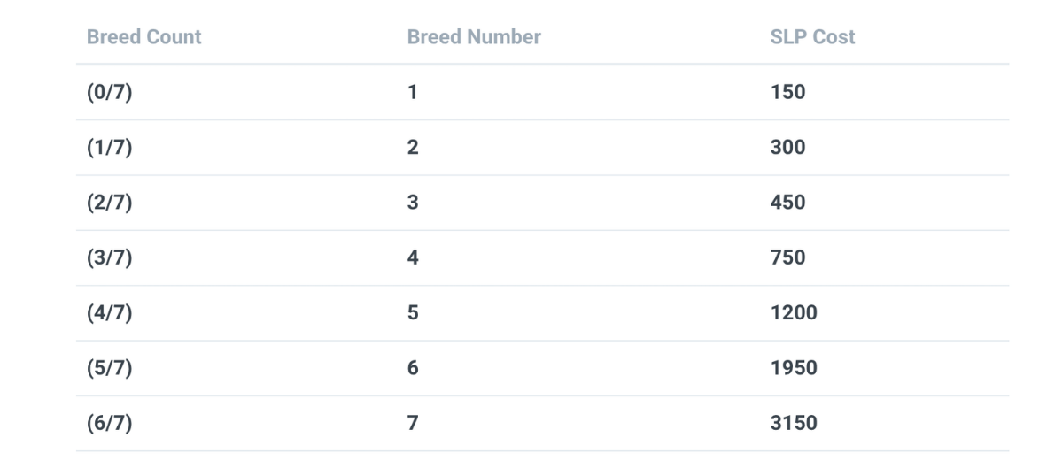
PADRE | MADRE | FECHA | COSTE SLP | + COSTES | ATAQUES |  | GENES RECESIVOS |  | https://freakitties.github.io/axie/jeans.html
A | B | 2021-07-04 | 450 | 2 AXS
AB | C | 2021-07-09 | 300 | 2 AXS
A | ABC | 2021-07-14 | 450 | 2 AXS |  |  | AXIE PREDICTION |  |  | https://freakitties.github.io/axie/calc.html
C | AABC | 2021-07-19 | 450 | 2 AXS
AB | AABCC | 2021-07-24 | 450 | 2 AXS
ABC | AABCC | 2021-07-24 | 600 | 2 AXS
B | ABAABCC | 2021-07-29 | 600 | 2 AXS
C | ABAABCC | 2021-07-29 | 750 | 2 AXS
AABC | ABAABCCC | 2021-08-03 | 450 | 2 AXS
AB | ABAABCCC | 2021-08-03 | 750 | 2 AXS |  |  |  | 2 |  |  | 3
GASTOS PRIMER ÁRBOL |  |  | 4500 | 20 AXS |  |  |  | 2021-07-14 |  |  | 2021-07-29
 |  |  | 585 | 83.4 | 668.4 | $ |  | A |  |  | B

 |  |  |  |  |  |  |  |  | 2 |  |  | 3
 |  |  |  |  |  |  |  |  | 2021-08-03 |  |  | 2021-07-29
 |  |  |  |  |  |  |  |  | A/B |  |  | C
 |  |  |  |  |  |  |  |  |  |  | 2
 |  |  |  |  |  |  |  |  |  |  | 2021-07-24
 |  |  |  |  |  |  |  |  |  | AB/C

 |  |  |  |  |  |  |  |  |  |  |  |  |  | ???
 |  |  |  |  |  |  |  | 3 |  |  |  | 2 |  | 2021-07-29
 |  |  |  |  |  |  |  | 2021-08-03 |  |  |  | 2021-07-24
 |  |  |  |  |  |  |  | A/ABC |  |  |  | AABC/C

 |  |  |  |  |  |  |  |  |  | AB/AABCC |  |  |  |  | C*
 |  |  |  |  |  |  |  |  |  | 2 |  |  |  |  | AABC/ABAABCCC
 |  |  |  |  |  |  |  |  |  | 2021-07-29
 |  |  |  |  |  |  |  | A* |  |  |  |  | ABAABCC/C
 |  |  |  |  |  |  |  | B/ABAABCC |  |  |  |  | 2021-08-03
 |  |  |  |  |  |  |  |  |  |  |  |  | 2

 |  |  |  |  |  |  |  |  |  | B*
 |  |  |  |  |  |  |  |  |  | AB/ABAABCCC

